動く壁
モルモットホイーラン_仕様書_ギミック

仕様書：動く壁

トップページ
 | 動く壁
ゲームリソース

動く壁 | 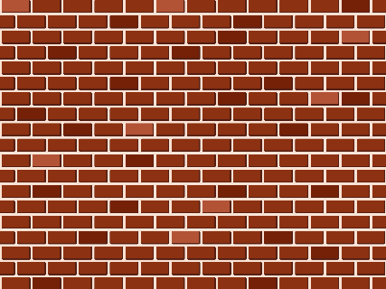 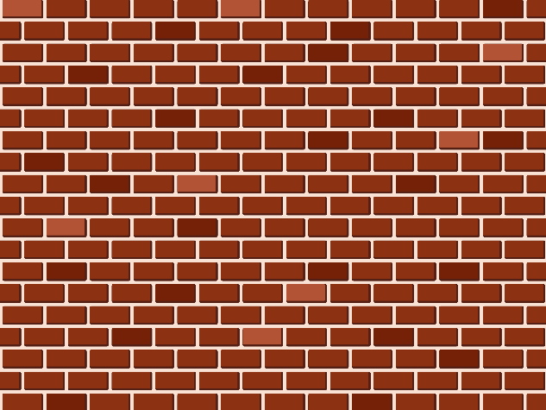 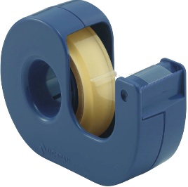

ケージで回転

一定時間経過後、任意の方向に壁が動く

上下左右・手前・奥に壁が動く。

Unityでは「インスペクター」で壁の
「長さ」・「高さ」・「移動方向と距離」・
「移動速度」の設定ができるようにする。

「カラマリモード」・「ネンチャクモード」
のみ壁に張り付く事ができる。
張り付いている時は移動する事ができる。

ケージで回転
モルモットホイーラン_仕様書_ギミック

仕様書：ケージで回転

トップページ
 | ケージで回転
ゲームリソース

動く壁 | 

ケージの中で移動すると回転する
ケージで回転

ケージの中では「ツルツルモード」で移動しないと
回転しない

ケージの中で回転するとゲートが開く

Unityでは「インスペクター」で
ケージの「回転量」・「減速量」
ゲートの「開く速度」・「閉じる速度」
の設定ができるようにする。で

ケージから離れると少しずつゲートが閉まる

